Materiały konferencyjne
Legenda:

materiały promocyjne zaznaczone na zielono są ze specjalnym znakowaniem/grafiką przekazaną wykonawcy, możliwe znakowanie full color

Andrzej Zaleński, tel. kom. +48 602-249-109, e-mail: andrzej@ad-reklama.pl

Materiały konferencyjne
L.p | Nazwa produktu | wariant logo | Opis | Produkt wzorcowy | cena netto/ szt. | numer materiału
1 | Logo Długopis konf PL | dowolny kolor dostępny z katalogu/grawer | Aluminiowy długopis z metalową skuwką. Wymiary: 14,1 x 1 cm. Korpus ozdobiony srebrnym ringiem na dole oraz paskami o delikatnie chropowatej strukturze. Wkład z tuszem półżelowym o grubości pisania 0,7 mm. Wkład w kolorze niebieskim. Logo w języku polskim. Wymiary logo UJ do uzgodnienia z wykonawcą. Minimalna ilość zamówienia to 100 szt. |  | 2.50 zł | 10004093
2 | Logo Długopis konf ENG | dowolny kolor dostępny z katalogu/grawer | Aluminiowy długopis z metalową skuwką. Wymiary: 14,1 x 1 cm. Korpus ozdobiony srebrnym ringiem na dole oraz paskami o delikatnie chropowatej strukturze. Wkład z tuszem półżelowym o grubości pisania 0,7 mm. Wkład w kolorze niebieskim. Logo w języku angielskim. Wymiary logo do uzgodnienia z wykonawcą. Minimalna ilość zamówienia to 100 szt. |  | 3.00 zł | 10004094
3 | Logo Długopis -dod.znak. | dowolny kolor dostępny z katalogu/oficjalne logo UJ/ herb UJ + znakowanie jednostki/grafika przekazana wykonawcy | Aluminiowy długopis z metalową skuwką. Wymiary: 14,1 x 1 cm. Korpus ozdobiony srebrnym ringiem na dole oraz paskami o delikatnie chropowatej strukturze. Wkład z tuszem półżelowym o grubości pisania 0,7 mm. Wkład w kolorze niebieskim. Wymiary logo UJ oraz znakowania jednostki do uzgodnienia z wykonawcą. Minimalna ilość zamówienia to 100 szt. |  | 3.50 zł | 10004733
4 | Logo Blok firmowy A4 PL | projekt UJ przekazany wykonawcy | Blok firmowy w formacie A4. surowiec 80g offset, objętość 25 kartek, zadruk 1+0, na plecach podkładka bez zadruku, klejenie po krótszym boku. Minimalna ilość zamówienia to 50 szt. Logo w języku polskim. |  | 5.00 zł | 10004080
5 | Logo Blok firmowy A4 ENG | projekt UJ przekazany wykonawcy | Blok firmowy w formacie A4. surowiec 80g offset, objętość 25 kartek, zadruk 1+0, na plecach podkładka bez zadruku, klejenie po krótszym boku. Minimalna ilość zamówienia to 50 szt. Logo w języku angielskim. |  | 5.00 zł | 10004071
6 | Logo Blok firmowy A4 -dod.znak. | oficjalne logo UJ/ herb UJ + znakowanie jednostki/grafika przekazana wykonawcy | Blok firmowy w formacie A4. surowiec 80g offset, objętość 25 kartek, zadruk 1+0, na plecach podkładka bez zadruku, klejenie po krótszym boku. Minimalna ilość zamówienia to 50 szt. Wymiary logo UJ oraz znakowania jednostki do uzgodnienia z wykonawcą. |  | 8.00 zł | 10004732
7 | Logo Notes klejony A5- dod. znak. | oficjalne logo UJ/ herb UJ + znakowanie jednostki/grafika przekazana wykonawcy | Notes klejony na górnej krawędzi elastycznym klejem. Z kartonem na spodzie notesu. Zadruk: full-color. Wymiary: 14,8 x 21 cm. Ilość kartek: 25 kartek. Papier: offset 90g. Notes w kropki, linię lub w kratkę- do ustalenia. Wymiary logo UJ oraz znakowanie jednostki do uzgodnienia z wykonawcą. Minimalna ilość zamówienia 50 sztuk. | 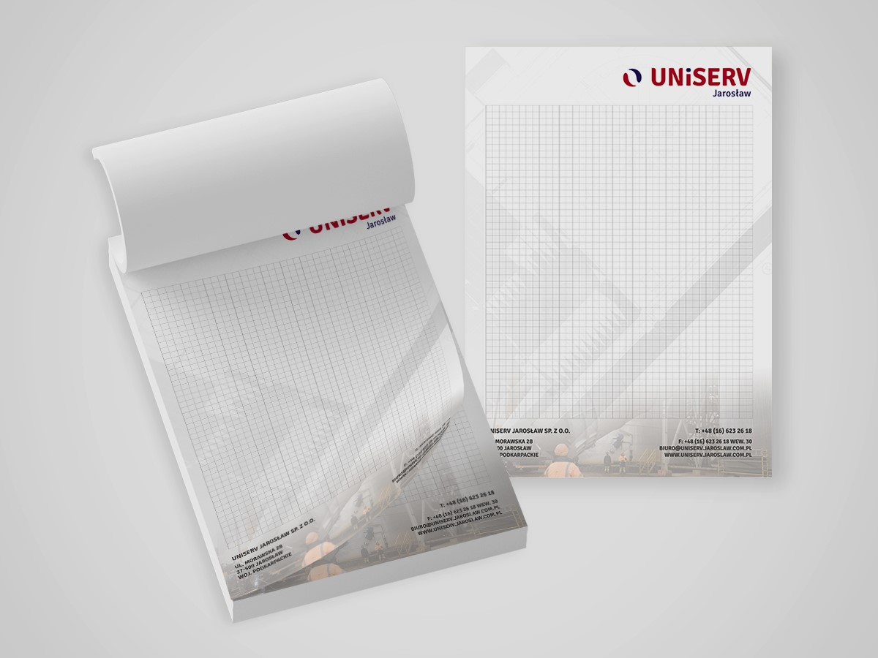 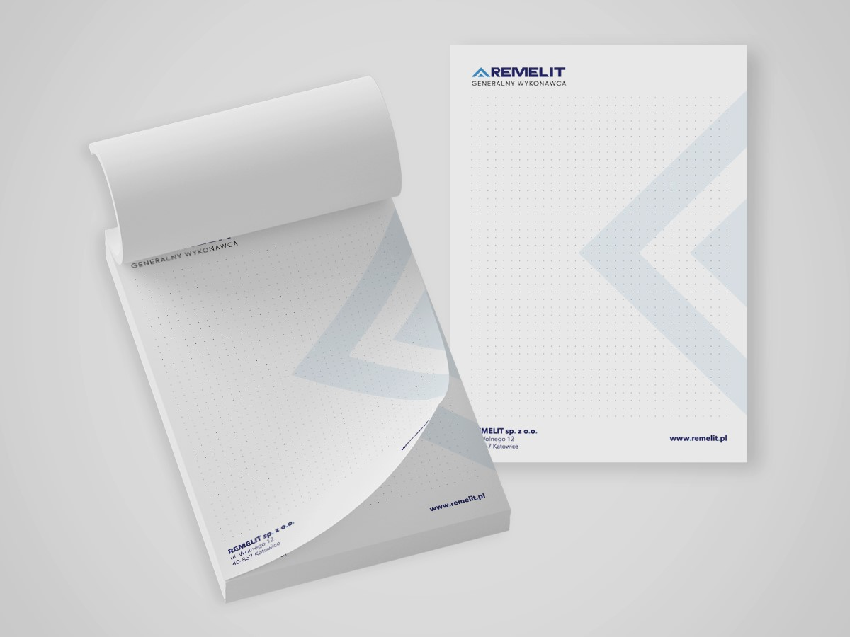 | 6.00 zł | 10004739
8 | Logo Notes B6 z okładką- dod.znak | oficjalne logo UJ/ herb UJ + znakowanie jednostki/grafika przekazana wykonawcy | Notes B6 z okładką -format B6 (125 mm × 176 mm), pionowy, klejony na krótszym boku, z okładką, okładka przód – kreda 135g, mat, foliowana, nadruk full kolor, 25 kartek, wsad: papier 80-90g, możliwość zadruku kartek, okładka tył – kartonowa/ tekturka. Wymiary logo UJ oraz znakowanie jednostki do uzgodnienia z wykonawcą. Możliwość znakowania całościowo indywidualną grafiką. Minimalna ilość zamówienia to 50 szt. |  | 14.00 zł | 10004721
10 | Logo Teczka kolorowa z gumką PL | projekt UJ przekazany wykonawcy | Teczka złożona. Kolory 2+1 (okładka granat + złoty panton) środek złoty panton, Uszlachetnienie: folia mat obustronna, karton 300 g, granatowa gumka. Wymiary logo: 12 x 5 cm. Logo w języku polskim. Minimalna ilość zamówienia to 50 szt. |  | 4.00 zł | 10004092
11 | Logo Teczka kolorowa z gumką ENG | projekt UJ przekazany wykonawcy | Teczka złożona. Kolory 2+1 (okładka granat + złoty panton) środek złoty panton, Uszlachetnienie: folia mat obustronna, karton 300 g, granatowa gumka. Wymiary logo: 12 x 5 cm. Logo w języku angielskim. Minimalna ilość zamówienia to 50 szt. |  | 4.00 zł | 10004091
12 | Logo Teczka kolorowa z gumką grafika -dod.znak. | oficjalne logo UJ/ herb UJ + znakowanie jednostki/grafika przekazana wykonawcy | Teczka złożona, pakowana po 50 szt. Kolory 2+1 (okładka granat+ złoty panton) środek złoty panton, Uszlachetnienie: folia mat obustronna, karton 300 g, granatowa gumka. Wymiary logo UJ oraz znakowanie jednostki do uzgodnienia z wykonawcą. Możliwość znakowania teczki całościowo indywidualną grafiką. Minimalna ilość zamówienia to 50 szt. | 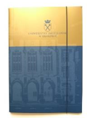 | 8.00 zł | 10004740
13 | Logo Teczka kolorowa- dod. znak. | oficjalne logo UJ/ herb UJ + znakowanie jednostki/grafika przekazana wykonawcy | Teczka A4, surowiec kreda mat 350 g, kolorystyka nadruku 4+0 (druk jednostronny), nacięcie na wizytówkę, uszlachetnianie folia mat 1+0. Wymiary logo UJ oraz znakowanie jednostki do uzgodnienia z wykonawcą. Minimalna ilość zamówienia to 50 szt. | 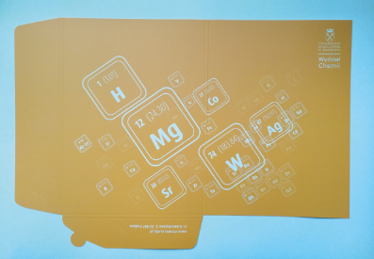 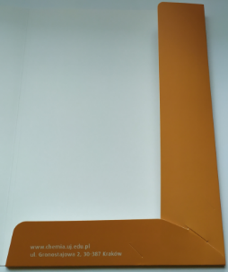 | 16.00 zł | 10004741
14 | Logo Teczka miękka granatowa A4+ | oficjalne logo UJ/ herb UJ | Teczka wykonana z papieru NETTUNO blue navy, Gramatura 285 g, Narożnik - prawy dolny róg wewnętrznej strony, Logo w wersji łacińskiej- hotstamping w dolnej części, Pakowana w celofanowane opakowanie po 5 szt. Wymiary logo do uzgodnienia z wykonawcą. Minimalna ilość zamówienia to 50 szt. |  | 7.00 zł | 10004095
15 | Logo Teczka miękka granatowa A4+-dod.znak. | oficjalne logo UJ/ herb UJ + znakowanie jednostki/grafika przekazana wykonawcy | Teczka wykonana z papieru NETTUNO blue navy, Gramatura 285 g, Narożnik - prawy dolny róg wewnętrznej strony, Pakowana w celofanowane opakowanie po 5 szt. Wymiary logo UJ oraz znakowania jednostki do uzgodnienia z wykonawcą. Minimalna ilość zamówienia to 50 szt. |  | 7.00 zł | 10006320
16 | Logo Teczka granatowa twarda z logo UJ A4+ | oficjalne logo UJ/ herb UJ + pieczęć | Teczka format A4, wykonana z tektury introligatorskiej 2 mm, Oklejana zewnętrznie papierem GM 120 EMBOS finelinen blue, Wstążka przytrzymująca narożniki : dwa przeciwległe boki, szerokość wstążki 4 mm, Tłoczona pieczęć plus nadruk złoty Hotstamping w wersji łacińskiej w dolnej części produktu, wewnętrzny papier: antyczne złoto, Minimalna ilość zamówienia to 50 szt. WYMAGANA PRÓBKA | 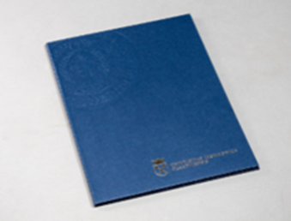 | 20.00 zł | 10004096
17 | Logo Teczka granatowa twarda z logo UJ A4+ | oficjalne logo UJ/ herb UJ + pieczęć | Teczka format A4, wykonana z tektury introligatorskiej 2 mm, Oklejana zewnętrznie papierem GM 120 EMBOS finelinen blue, Wstążka przytrzymująca narożniki : dwa przeciwległe boki, szerokość wstążki 4 mm, Tłoczona pieczęć plus nadruk złoty Hotstamping logo jednostki w dolnej części produktu, wewnętrzny papier: antyczne złoto, Minimalna ilość zamówienia to 100 szt. |  | 25.00 zł | 10006321
18 | Logo Smycz dwujęzyczna z karabińczykiem | projekt UJ przekazany wykonawcy | Szerokość taśmy 1 cm, obustronnie barwiona, gładka, nadruk w pełnym kolorze, dwustronne logo i nazwa. Znakowanie oficjalnym logotypem Uniwersytetu Jagiellońskiego w wersji angielskiej oraz polskiej. Minimalna ilość zamówienia to 100 szt. | 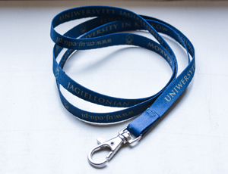 | 2.50 zł | 10004100
19 | Logo Smycz z karabińczykiem- dod. znak. | oficjalne logo UJ/ herb UJ + znakowanie jednostki/grafika przekazana wykonawcy | Szerokość taśmy 1/1,5 cm, obustronnie barwiona, gładka, nadruk w pełnym kolorze, dwustronne logo. Wymiary logo UJ oraz znakowania do uzgodnienia z wykonawcą. Minimalna ilość zamówienia to 100 szt. | 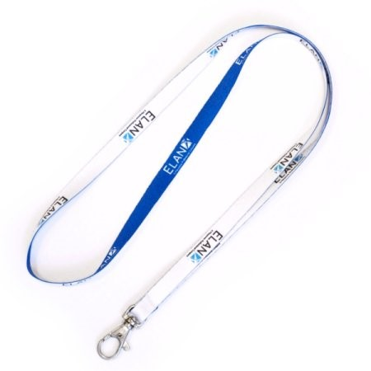 | 3.50 zł | 10004734
20 | Logo Identyfikator pionowy | - | Miękki identyfikator, wykonany z elastycznego przezroczystego PP. Posiada podłużny otwór umożliwiający przypięcie taśmy oraz dwa okrągłe do zastosowania łańcuszka w układzie pionowym. Wymiary kieszeni: 58x86mm. Grubość 0,5 mm. Wymiary identyfikatora (bez zawieszki): 64x95mm. Minimalna ilość zamówienia to 100 szt. | 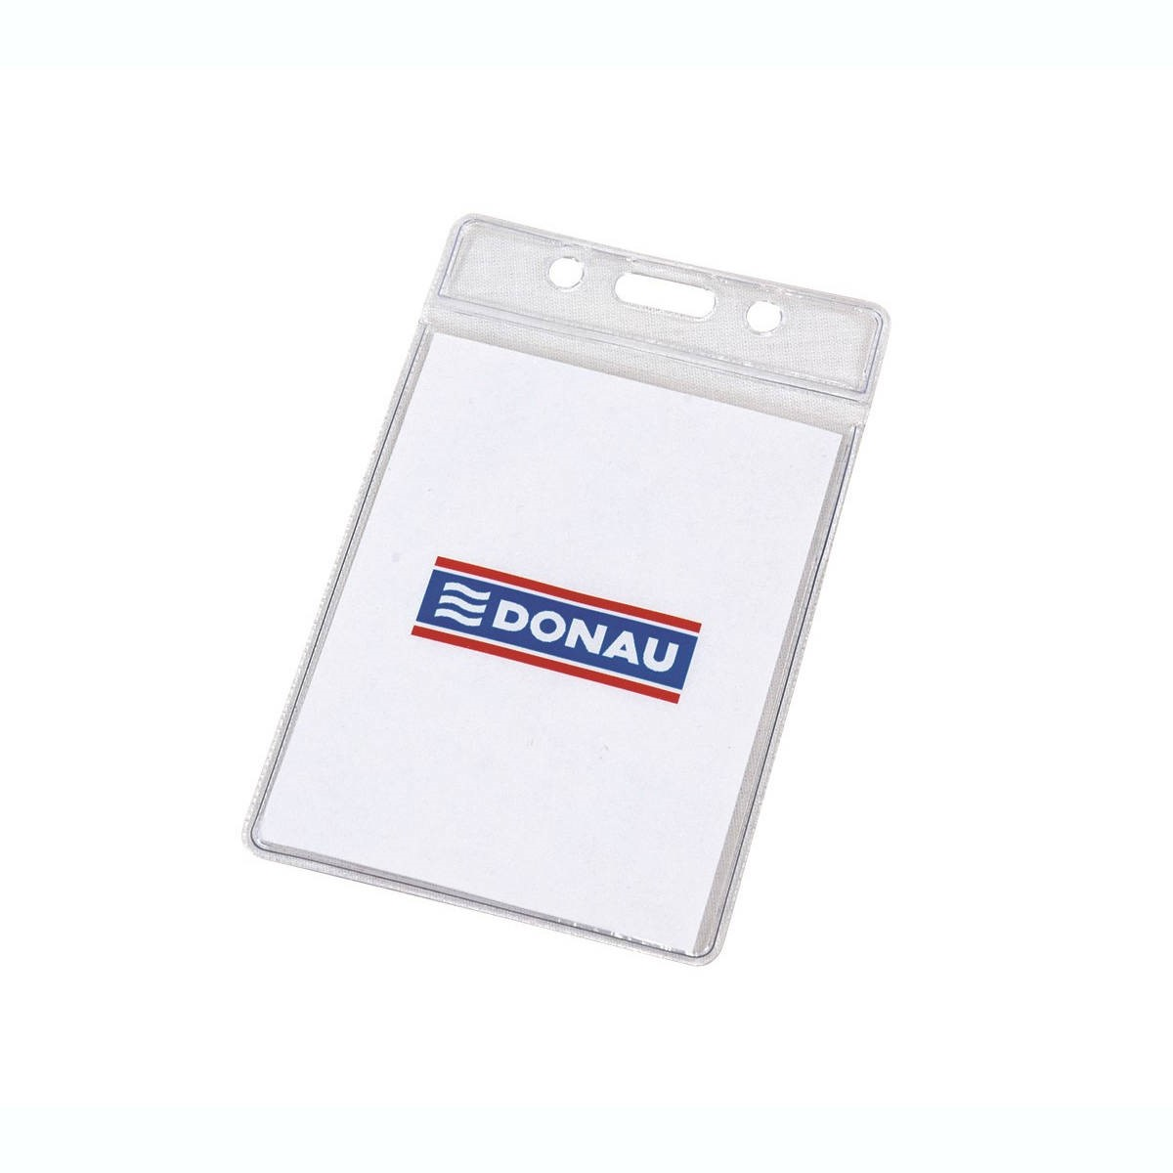 | 2.50 zł | 10004735
21 | Logo Identyfikator tekturowy- dod.znak. | oficjalne logo UJ/ herb UJ + znakowanie jednostki/grafika przekazana wykonawcy | Identyfikator tekturowy z zaokrąglonymi brzegami. Druk cyfrowy lub offsetowy na sztywnym i wytrzymałym kartonie z recyklingu. Druk dwustronny full color. Format: szer. 7,5 x wys. 10,5 cm. Kolor kartonu: do wyboru. Gramatura kartonu 300 g/m2. Posiada otwór na smycz reklamową. Wymiary logo UJ oraz znakowania do uzgodnienia z wykonawcą. Minimalna ilość zamówienia to 50 szt. | 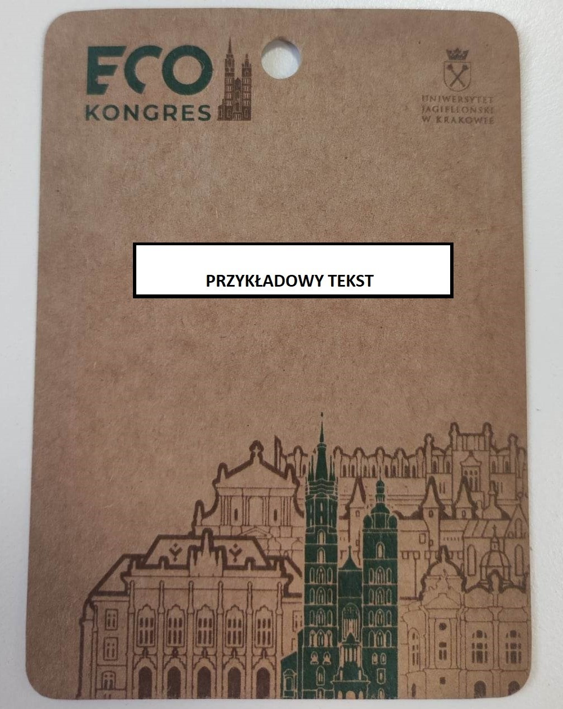 | 9.00 zł | 10004736
22 | Logo Identyfikator ekologiczny- dod. znak | oficjalne logo UJ/ herb UJ + znakowanie jednostki/grafika przekazana wykonawcy | Identyfikator ekologiczny, kartonowy, kaszerowany, grubość 1 mm, wymiary 11 cm x 14,5 cm, orientacja pionowa, dziurka na smycz, zadruk dwustronny, matowy, full kolor, bez zaokrąglonych rogów, do recyklingu. Wymiary logo UJ oraz znakowania do uzgodnienia z wykonawcą. Znakowanie na całej szerokości identyfikatora według przesłanego projektu. Minimalna ilość zamówienia to 30 szt. | 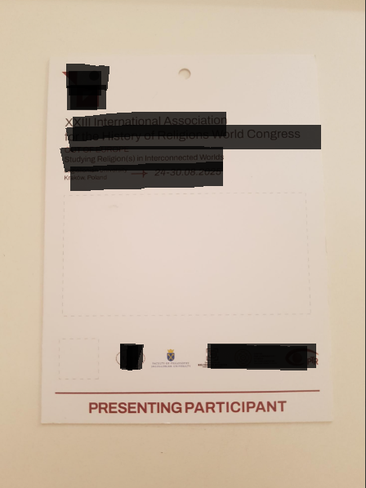 | 10.00 zł | 10006322
23 | Logo Identyfikator kartonowy - dod. znak | oficjalne logo UJ/ herb UJ + znakowanie jednostki/grafika przekazana wykonawcy | Identyfikator kartonowy, wymiary: 9x13 cm, zaokrąglone rogi, grubość 1,5 mm, orientacja pionowa, dziurka na smycz (dwie dziurki na sznurki w odstępie ok. 2,5 cm). Wymiary logo UJ oraz znakowania do uzgodnienia z wykonawcą. Znakowanie na całej szerokości identyfikatora według przesłanego projektu. Minimalna ilość zamówienia to 30 szt. | 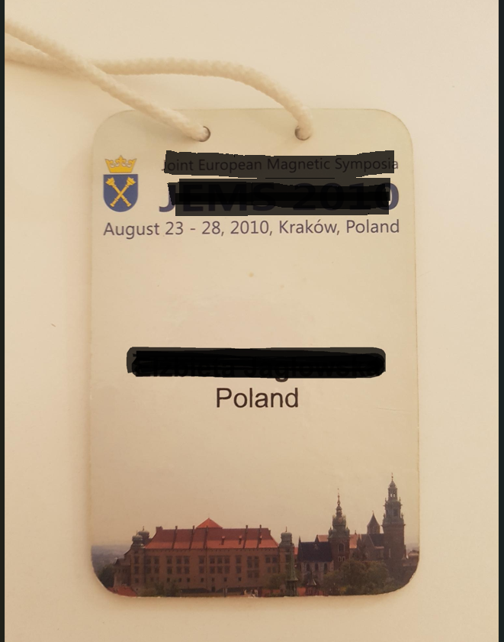 | 10.00 zł | 10006323
24 | Logo Torba bawełniana z nadrukiem | dowolny kolor dostępny z katalogu/ oficjalne logo UJ/ herb UJ | Klasyczna torba bawełniana z nadrukowanym logotypem UJ. Wymiary torby: 40 x 38 cm. Gramatura 220 g. Wymiary logo do uzgodnienia z wykonawcą. Minimalna ilość zamówienia to 50 szt. | 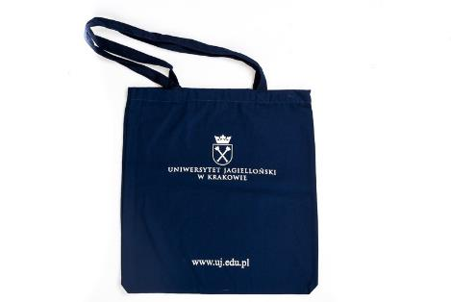 | 6.00 zł | 10004101
25 | Logo Torba bawełniana z nadrukiem -dod.znak. | dowolny kolor dostępny z katalogu/ oficjalne logo UJ/ herb UJ + znakowanie jednostki/grafika przekazana wykonawcy | Klasyczna torba z nadrukiem full color. Wymiary torby: 40 x 38 cm. Wymiary logo UJ oraz znakowania jednostki do uzgodnienia z wykonawcą. Gramatura 220 g. Minimalna ilość zamówienia to 50 szt. |  | 8.00 zł | 10004737
26 | Logo Torba papierowa mała | oficjalne logo UJ/ herb UJ | Torebka prezentowa w kolorze granatowym. Zdobiona złotym logotypem oraz sznurkami w tym samym kolorze. Wymiary: 18x8xH23 cm. Wymiary logo UJ do uzgodnienia z wykonawcą. Pakowane pojedynczo w celofanowe opakowanie. Minimalna ilość zamówienia 25 sztuk. |  | 3.00 zł | 10006324
27 | Logo Torba papierowa mała- dod znak. | oficjalne logo UJ/ herb UJ + znakowanie jednostki/grafika przekazana wykonawcy | Torebka prezentowa w kolorze granatowym. Zdobiona złotym logotypem oraz sznurkami w tym samym kolorze. Wymiary: 18x8xH23 cm. Wymiary logo UJ oraz znakowanie jednostki do uzgodnienia z wykonawcą. Pakowane pojedynczo w celofanowe opakowanie. Minimalna ilość zamówienia 50 sztuk. |  | 6.00 zł | 10006325
28 | Logo Torba papierowa A4 | oficjalne logo UJ/ herb UJ | Torebka prezentowa w kolorze granatowym. Zdobiona złotym logotypem oraz sznurkami w tym samym kolorze. Format A4. Wymiary logo UJ oraz znakowanie jednostki do uzgodnienia z wykonawcą. Pakowane pojedynczo w celofanowe opakowanie. Minimalna ilość zamówienia 25 sztuk. |  | 4.00 zł | 10006326
29 | Logo Torba papierowa A4- dod znak. | oficjalne logo UJ/ herb UJ + znakowanie jednostki/grafika przekazana wykonawcy | Torebka prezentowa w kolorze granatowym. Zdobiona złotym logotypem oraz sznurkami w tym samym kolorze. Format A4. Wymiary logo UJ oraz znakowanie jednostki do uzgodnienia z wykonawcą. Pakowane pojedynczo w celofanowe opakowanie. Minimalna ilość zamówienia 50 sztuk. | 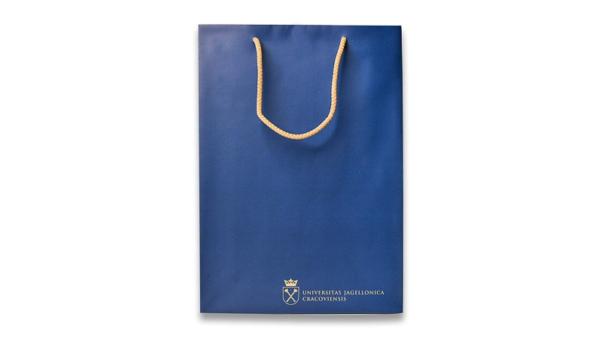 | 6.00 zł | 10004738
30 | Logo Torba papierowa A3 | oficjalne logo UJ/ herb UJ | Torebka prezentowa w kolorze granatowym. Zdobiona złotym logotypem oraz sznurkami w tym samym kolorze. Format A3. Wymiary logo UJ oraz znakowanie jednostki do uzgodnienia z wykonawcą. Pakowane pojedynczo w celofanowe opakowanie. Minimalna ilość zamówienia 25 sztuk. |  | 5.00 zł | 10006327
31 | Logo Torba papierowa A3- dod.znak | oficjalne logo UJ/ herb UJ + znakowanie jednostki/grafika przekazana wykonawcy | Torebka prezentowa w kolorze granatowym. Zdobiona złotym logotypem oraz sznurkami w tym samym kolorze. Format A3. Wymiary logo UJ oraz znakowanie jednostki do uzgodnienia z wykonawcą. Pakowane pojedynczo w celofanowe opakowanie. Minimalna ilość zamówienia 50 sztuk. | 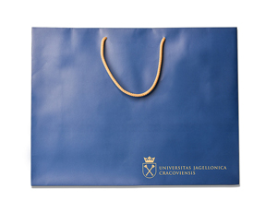 | 8.00 zł | 10006331
32 | Logo Torba papierowa na wino | oficjalne logo UJ/ herb UJ | Torebka prezentowa w kolorze granatowym. Zdobiona złotym logotypem oraz sznurkami w tym samym kolorze. Wymiary: 32 x 12 x 9 cm. Kolor zadruku 2+0. Papier kreda 170g. Folia mat. Lakier UV wybiórczo. Klejenie+ sznurek złoty Pakowana pojedynczo w woreczki foliowe. Wymiary logo do uzgodnienia z wykonawcą. Minimalna ilość zamówienia to 25 szt. |  | 3.00 zł | 10004099
33 | Logo Torba papierowa na wino-dod.znak | oficjalne logo UJ/ herb UJ + znakowanie jednostki/grafika przekazana wykonawcy | Torebka prezentowa w kolorze granatowym. Zdobiona złotym logotypem oraz sznurkami w tym samym kolorze.Wymiary: 32 x 12 x 9 cm. Kolor zadruku 2+0. Papier kreda 170g. Folia mat. Lakier UV wybiórczo. Klejenie+ sznurek złoty Pakowana pojedynczo w woreczki foliowe. Wymiary logo UJ oraz znakowanie jednostki do uzgodnienia z wykonawcą. Minimalna ilość zamówienia to 50 szt. |  | 4.00 zł | 10005205
34 | Logo Torebka prezentowa A4 - dod.znak. | oficjalne logo UJ/ herb UJ + znakowanie jednostki/grafika przekazana wykonawcy | Torba A4 z uchwytami sznurkowymi, tło w kolorze jasnobeżowym, na środku dodatkowy nadruk. Wymiary logo UJ oraz znakowanie jednostki do uzgodnienia z wykonawcą. Minimalna ilość zamówienia to 50 szt. |  | 10.00 zł | 10006328
35 | Logo Clipboard Podkładka pod dokumenty | oficjalne logo UJ/ herb UJ | Podkładka na dokumenty typu Clipboard A4 z logo UJ. Format: A4 (210 × 297 mm), Materiał: twarda tektura/PCV, powierzchnia gładka, odporna na zarysowania, Kolor: czarny / granatowy lub inny uzgodniony z Zamawiającym. Wyposażenie: solidny, metalowy klips górny do mocowania dokumentów (minimum 80 arkuszy 80 g/m²), zabezpieczenie przed przypadkowym wysunięciem dokumentów. Rozmiar całkowity: dopasowany do arkuszy A4. Trwały nadruk (technika sitodruku, UV lub tampodruku), umieszczone na podkładce. Druk odporny na ścieranie, promieniowanie UV i wilgoć. Pakowany jednostkowo w folię ochronną. Wymiary logo UJ do uzgodnienia z wykonawcą. Minimalna ilość zamówienia to 10 szt. |  | 20.00 zł | 10006329
36 | Logo Clipboard Podkładka pod dokumenty - dod.znak | oficjalne logo UJ/ herb UJ + znakowanie jednostki/grafika przekazana wykonawcy | Podkładka na dokumenty typu Clipboard A4 z logo UJ. Format: A4 (210 × 297 mm), Materiał: twarda tektura/PCV, powierzchnia gładka, odporna na zarysowania, Kolor: czarny / granatowy lub inny uzgodniony z Zamawiającym. Wyposażenie: solidny, metalowy klips górny do mocowania dokumentów (minimum 80 arkuszy 80 g/m²), zabezpieczenie przed przypadkowym wysunięciem dokumentów. Rozmiar całkowity: dopasowany do arkuszy A4. Trwały nadruk (technika sitodruku, UV lub tampodruku), umieszczone na podkładce. Druk odporny na ścieranie, promieniowanie UV i wilgoć. Pakowany jednostkowo w folię ochronną. Wymiary logo UJ oraz znakowanie jednostki do uzgodnienia z wykonawcą. Minimalna ilość zamówienia to 20 szt. |  | 25.00 zł | 10006330

